Kostholdsplan
Kosthold for økt kampkraft |  |  |  |  |  |  |  |  | Informasjon

Kalorimål
2900
til
3100
FØR TRENING
Snacks
UNDER TRENING
Vann - ca 0,5 l
ETTER TRENING
1 sc proteinulver blandet med vann og 1 frukt
KOSTTILSKUDD
Omega 3
Multivitamin-piller
 |  | Frokost | PWO * | Lunsj | Snacks | Middag | Snacks |  | Utregning - estimert per porsjon
 | Protein | 2 |  | 2 | 1 | 2 | 1 | Byggesteiner | Karbohydrat | 80 | per porsjon
 | Karbohydrat | 4 |  | 4 | 2 | 4 | 2 | Drivstoffet | Protein | 88 | per porsjon
 | Fett | 2 |  | 2 | 1 | 1 | 1 | Beskytter | Fett | 85 | per posjon
 | Grønnsaker | 1 |  | 2 |  | 1 |  | Forebygger | Grønnsaker | 40 | per porsjon
 | Frukt |  | 1 |  | 1 |  |  | Drivstoffet | Frukt | 57 | per porsjon

 | PF Whey/melk |  | 1.7 |  |  |  |  | Gjenoppbygging
 | PF Vegan |  |  |  |  |  |  | Gjenoppbygging | Totalt kcal fra ulike kilder (makro- og mikronæringsstoff)
 |  |  |  |  |  |  |  |  | Karbohydrat | 1280
 | Kalorier | 706 | 206.6 | 746 | 390 | 621 | 333 | 3002.6 | Protein | 853.6
 |  |  | * PWO = post workout (etter trening) |  |  |  |  |  | Fett | 595
 |  |  | ** Frukt under PWO tilsvarer ca 20 gram karbohydrater (valgfri kilde) |  |  |  |  |  | Grønnsaker | 160
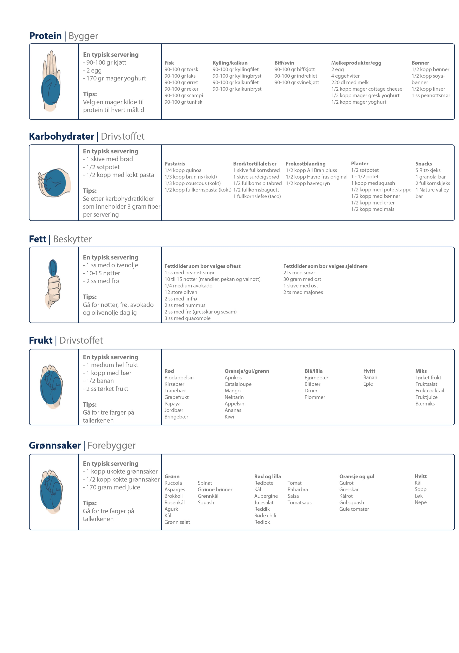
 |  |  |  |  |  |  |  |  | Frukt | 114
 |  |  |  |  |  |  |  |  |  | 3002.6

 |  |  |  |  |  |  |  |  | Totalt fordelt på de tre makronæringsstoffene
 |  |  |  |  |  |  |  |  | Karbohydrat | 1554
 |  |  |  |  |  |  |  |  | Protein | 853.6
 |  |  |  |  |  |  |  |  | Fett | 595
 |  |  |  |  |  |  |  |  |  | 3002.6

 |  |  |  |  |  |  |  |  | Fordeling av makronæringsstoffer i prosent
Karbohydrat | 1554
Protein | 853.6
Fett | 595

